Sheet1
แสดงข้อความสำหรับระบุตอนแจ้งเตือน และรายงาน สรุป
User ใช้สำหรับ ส่งเอกสารไปให้ใคร
1.หน้า Config เอกสาร |  |  |  |  |  |  |  | 40000
1 = คนใดคนหนึ่ง
2 =ทุกคน
3.=บุคคลภายนอก
**ไว้ระบุความสมบูรณ์ของเอกสาร
เลือก doc_format_code : |  |  |  |  |  |  |  | 0.5 | 500
กำหนด User ที่ต้องลงลายมือชื่อ |  |  |  |  |  |  |  |  | 5000
erp_doc_format.code | รหัส Position | ชื่อ Position | User01 | User02 | User03 | ลำดับ | เงื่อนไข
POP | 1 | ผู้จัดทำ | 001:น.ส X | 005:นาย Y | 008:นาง Z | 1.00 | 1
POP | 2 | ผู้ตรวจสอบ | 201:นาย ก | 202 :นาย ข |  | 2.00 | 1
POP | 3 | ผู้อนุมัติ | 901:นาย A | 902:นาย B |  | 3.00 | 2
INV | 1 | ผู้จัดทำ | 401:นาย | 402:นาง Z |  | 1.00 | 1
INV | 2 | ผู้ส่งสินค้า | 501:นาย 501 | 502:นาย 502 |  | 2.00 | 1
INV | 3 | ผู้ตรวจ | 601:นาย C | 903:นาย L |  | 3.00 | 1
INV | 4 | ลูกค้า | ลูกค้า** ใช้ Temp user 999 : |  |  | 4.00 | 3
 |  |  | พนักงาน กดให้ลูกค้า หรือเลือกบุคคลภายนอก ** config ยังไงได้**
2.สร้างเอกสารที่ SML
ex สร้างใบสั่งซื้อ : POP26030031
ใช้สำหรับจัดลำดับความสำเร็จ
** ถ้า 1 ยังไม่สำเร็จ จะไม่ส่งไป 2 และตามตามลำดับ
พิมพ์ pdf ส่งเข้าระบบ หรือ Server**
รูปแบบฟอร์มตามระบบ sml

3.เปิด Application
ระบบแสดงเอกสาร รอดำเนินการ ตามuser login ระบุ 1.Position Name
เลือกเอกสาร --> แสดงเอกสาร และ ดูเอกสารแนบหรือ ภาพเอกสารประกอบ
เซ็นต์ลงเอกสาร
แนบภาพเอกสาร อ้างอิง(ถ้ามี)
confirm เอกสาร -> ยืนยัน
เก็บ log user วันที่ เวลา เลขเครื่องอุปกรณ์ **

Doc No : POP26030031
รหัส Position | ชื่อ Position | ลำดับ | User01 | User02 | User03 | เงื่อนไข | สถานะ
1 | ผู้จัดทำ | 1.00 | 20.05.69:09.00:นส.X |  |  | 1 | สมบูรณ์
2 | ผู้ตรวจสอบ | 2.00 |  | 21.05.69 : 16.30 : นาย ข |  | 1 | สมบูรณ์
3 | ผู้อนุมัติ | 3.00 | 27.05.69:7.45:นาย A |  |  | 2 | รอดำเนินการ ** เงื่อนไข 2 ต้องครบ 2 คน
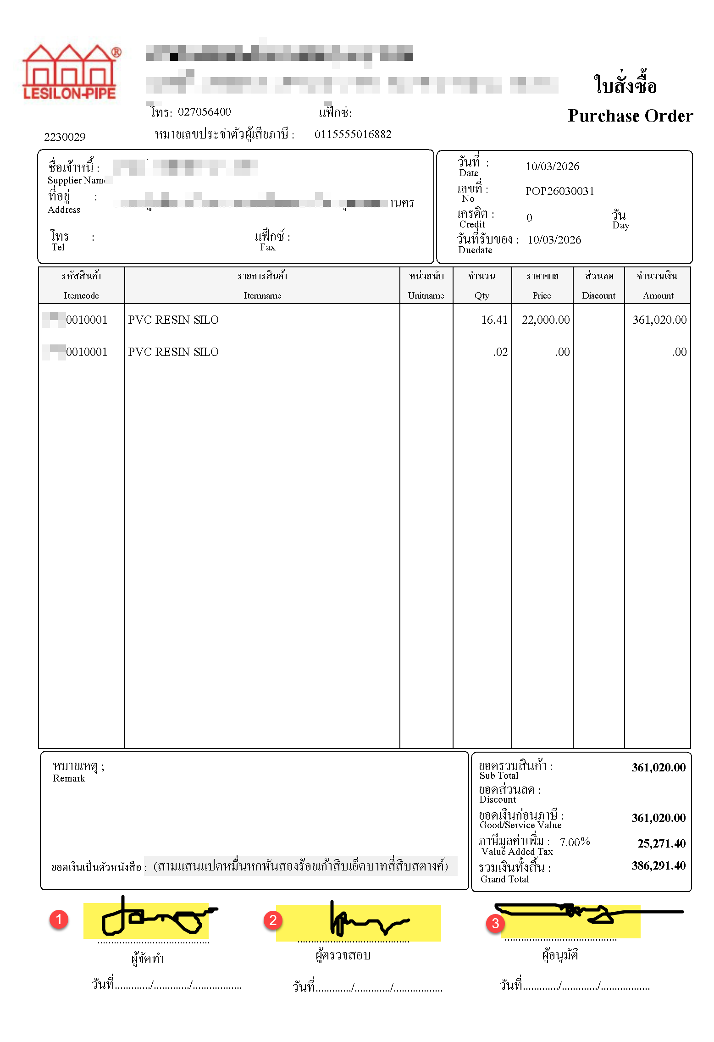

" เอกสารนี้จัดทำและลงนามในรูปแบบอิเล็กทรอนิกส์ตาม พ.ร.บ. ธุรกรรมทางอิเล็กทรอนิกส์ พ.ศ. 2544 ผู้ลงนามยืนยันความถูกต้องของเนื้อหาและยอมรับผลผูกพันทางกฎหมายทุกประการ "

4.พิมพ์เอกสาร จาก App หรือ Web
update เอกสาร SML เป็น Confirm ?
ใช้ระบบ lock เอกสาร
เอกสาร ระบุว่าเป็นลายเซ็นต์อิเลคโทรนิสค์ มีผลตามกฏหมาย

" เอกสารนี้จัดทำและลงนามในรูปแบบอิเล็กทรอนิกส์ตาม พ.ร.บ. ธุรกรรมทางอิเล็กทรอนิกส์ พ.ศ. 2544
ผู้ลงนามยืนยันความถูกต้องของเนื้อหาและยอมรับผลผูกพันทางกฎหมายทุกประการ "
***อ้างอิง ระบบ วันที่ เวลาพิมพ์ เครื่องพิมพ์ เก็บอะไรได้ก็ใส่หมด ที่เอกสาร Complete***

5.ทำระบบเอกสาร โดย สามารถคลิกดูเอกสารประกอบได้ เมื่อคลิกเข้าไป
ทำเหมือน sml แต่ ดึงเอกสารจากดูข้อมูลได้

